상품제안서
(국내산)핫팩손난로-사각 -재사용가능-고급형 | 상품코드: F25122

 |  |  |  |  |  |  | 02-412-0044 | www.easy1.co.kr
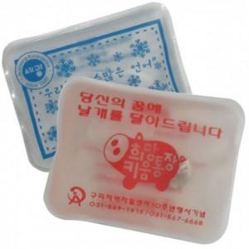

【상세/제작정보】

【인쇄/포장옵션】 | 실크 / 포장불가능

【공급단가】 | 수량 | 1,000~ | 2,000~ | 3,000~ | 5,000~ | 10,000~
*VAT별도 | 단가 | 690원 | 670원 | 640원 | 620원 | 590원

【상품 URL】 | http://www.easy1.co.kr/src/goods_detail.php?gdno=25122

